상품제안서
TUI 투이카드 3.0 USB | 상품코드: F19776

 |  |  |  |  |  |  | 02-412-0044 | www.easy1.co.kr
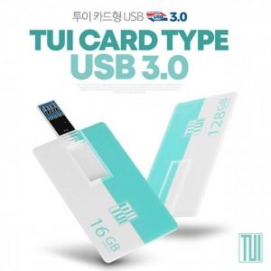

【상세/제작정보】 | 스윙타입 카드형 USB 메모리 투이카드 3.0 USB메모리는 고품질 양면 칼라 전사 인쇄 가능합니다.

【인쇄/포장옵션】 | 풀칼라 / 포장지포장

【공급단가】 | 수량 | 100~ | 300~ | 500~ | 1,000~ | 3,000~
*VAT별도 | 16G | 5,310원 | 5,230원 | 5,110원 | 4,900원 | 4,700원
 | 32G | 6,020원 | 5,930원 | 5,790원 | 5,560원 | 5,330원
 | 64G | 7,320원 | 7,210원 | 7,040원 | 6,760원 | 6,480원
 | 128G | 15,240원 | 15,010원 | 14,650원 | 14,070원 | 13,480원

【상품 URL】 | https://easy1.co.kr:443/src/goods_detail.php?gdno=19776

